表紙・改定履歴
Webダイレクト販売
申込更新API 詳細設計書

© 2020 Sasuke Financial Lab Inc.

変 更 記 録
版数 REV. | 作成更新日 | 変 更 内 容 | 担 当
01 | 2020-09-28 | 初版 | 飯田
02 | 2021-01-08 | 最新断面(v0105)に対応 | 佐藤
03 | 2021-01-13 | 有効期限日時のチェックを追加 | 佐藤
04 | 2021-01-21 | 「１．入力パラメータのチェックを行う。」に「承諾対象コードの重複チェック」を追加 | 佐藤

インターフェース
詳細設計 |  |  | 大項目 | 小項目 | 詳細

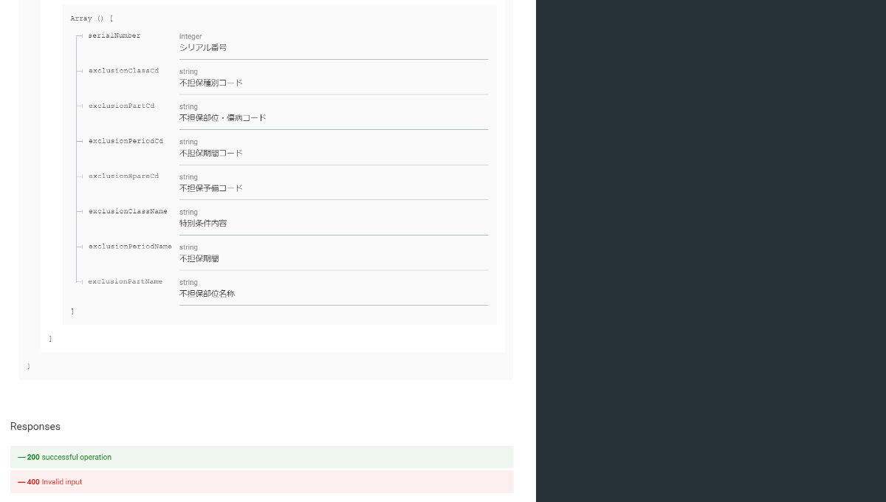

 | エラーコード
 |  | API共通定義書の「リクエスト・レスポンス仕様」シートを参照

